상품제안서
컬러에코백(34x38x8cm) | 상품코드: S16506

 |  |  |  |  |  |  | 02-713-8555 | www.synergygift.co.kr
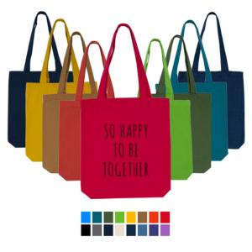

【상세/제작정보】

【인쇄/포장옵션】 | 실크, 풀칼라 / OPP(비닐)

【공급단가】 | 수량 | 200~ | 500~ | 1,000~ | 3,000~ | 10,000~
*VAT별도 | 1~12번 색상 | 2,990원 | 2,820원 | 2,690원 | 2,620원 | 2,570원
 | 13~14번 색상 | 3,120원 | 2,950원 | 2,800원 | 2,730원 | 2,680원

【상품 URL】 | https://www.synergygift.co.kr:443/src/goods_detail.php?gdno=18457

